Comparison Planned VS Actual Sc
SCHEDULE CONTROL
 |  |  |  |  |  |  |  | Predict Schedule (Microsoft Project)
 |  |  |  |  |  |  |  | Actual Schedule
Task Name | Durasi | Rencana Mulai | Rencana Selesai | Tanggal Aktual Mulai | Tanggal Aktual Selesai | Durasi Aktual | Note : | Planned Schedule
Inisiasi | 2 days | 9/6/21 | 9/7/21 | 9/6/21 | 9/7/21 | 2 days
Penyusunan Staff | 1 day | 9/6/21 | 9/6/21 | 9/6/21 | 9/6/21 | 1 day
Pembuatan Project Charter | 1 day | 9/6/21 | 9/7/21 | 9/6/21 | 9/7/21 | 1 day
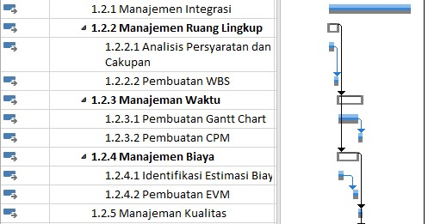
Planning | 13 days? | 9/8/21 | 9/27/21 | 9/8/21 | NA | 9.1 days
Manajemen Integrasi | 13 days | 9/8/21 | 9/24/21 | 9/8/21 | 9/24/21 | 13 days
Manajemen Ruang Lingkup | 2 days | 9/8/21 | 9/9/21 | 9/8/21 | 9/9/21 | 2 days
Analisis Persyaratan dan Cakupan | 1 day | 9/8/21 | 9/8/21 | 9/8/21 | 9/8/21 | 1 day
Pembuatan WBS | 1 day | 9/9/21 | 9/9/21 | 9/9/21 | 9/9/21 | 1 day
Manajeman Waktu | 3 days | 9/10/21 | 9/14/21 | 9/10/21 | 9/14/21 | 3 days
Pembuatan Gantt Chart | 2 days | 9/10/21 | 9/13/21 | 9/10/21 | 9/13/21 | 2 days
Pembuatan CPM | 1 day | 9/14/21 | 9/14/21 | 9/14/21 | 9/14/21 | 1 day
Manajemen Biaya | 2 days | 9/10/21 | 9/13/21 | 9/10/21 | 9/13/21 | 2 days
Identifikasi Estimasi Biaya | 1 day | 9/10/21 | 9/10/21 | 9/10/21 | 9/10/21 | 1 day
Pembuatan EVM | 1 day | 9/13/21 | 9/13/21 | 9/13/21 | 9/13/21 | 1 day
Manajeman Kualitas | 1 day? | 9/14/21 | 9/14/21 | 9/14/21 | 9/14/21 | 1 day
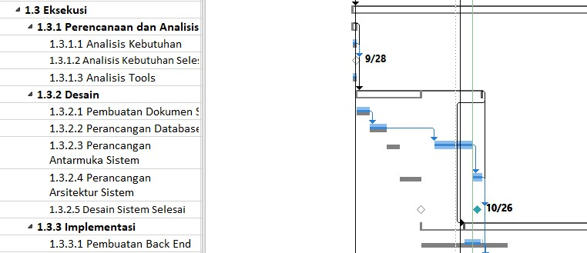
Eksekusi | 57 days | 9/27/21 | 12/14/21 | 9/27/21 | NA | 17.3 days
Perencanaan dan Analisis | 2 days | 9/27/21 | 9/28/21 | 9/27/21 | 9/28/21 | 2 days
Analisis Kebutuhan | 1 day | 9/27/21 | 9/27/21 | 9/27/21 | 9/27/21 | 1 day
Analisis Kebutuhan Selesai | 1 day | 9/28/21 | 9/28/21 | 9/28/21 | 9/28/21 | 1 day
Analisis Tools | 1 day | 9/27/21 | 9/27/21 | 9/27/21 | 9/27/21 | 1 day
Desain | 24 days | 9/28/21 | 10/29/21 | 9/28/21 | NA | 19.2 days
Pembuatan Dokumen SKPL | 3 days | 9/28/21 | 9/30/21 | 9/28/21 | 9/30/21 | 3 days
Perancangan Database | 2 days | 10/1/21 | 10/4/21 | 10/1/21 | 10/4/21 | 2 days
Perancangan Antarmuka Sistem | 7 days | 10/16/21 | 10/26/21 | 10/16/21 | 10/26/21 | 7 days
Implementasi | 20 days | 10/23/21 | 11/22/21 | 10/23/21 | NA | 2.5 days
Pembuatan Back End | 2 days | 10/23/21 | 10/26/21 | 10/23/21 | 10/26/21 | 2 days

